A_Inventario
ANALISIS DE GESTIÓN DE RIESGOS
A.1 ACTIVOS. Inventario de Activos FormaCon S.A Realizado por: Mª del Carmen Llorente Benedicto
 |  |  | 

Activos esenciales

Código | Activo | Descripción | Caracterización
B-INFO | Expediente académico de los alumnos | Información confidencial y personal de los alumnos | Información
S_001 | Servicio de Gestión de Captación de los alumnos | Servicio de captación y contacto con futuros nuevos alumnos | Servicio
S_002 | Servicio de Gestión de Clases | Servicio de visualización de clases en tiempo real y/o diferido | Servicio
S_003 | Servicio de Gestión de Expedientes | Servicio de valoración de notas y creación de certificados de superación | Servicio
IS | Gestión del Correo Electrónico de Alumnos y Profesores | Servicio de gestión y asignación de correos electrónicos a alumnos, profesores y personal | Servicio

Activos de soporte

Código | Activo | Descripción | Caracterización
E-SW001 | Plataforma Web | Plataforma en línea utilizada para impartir clases y proporcionar servicios académicos | Software (Aplicación en línea)
E-SW002 | Plataforma YouTube | Plataforma utilizada para almacenar videos y audios de las clases impartidas | Software (Plataforma en línea de alojamiento de videos)
E-SW003 | Plataforma FormaCon S.A | Plataforma interna utilizada para la gestión de información de nuevos alumnos y personal contratado | Software (Aplicación interna de gestión)
E-SW004 | Página web | Medio de publicidad para promocionar los servicios de la academia. | Software (Sitio web)
D-001 | Datos de video | Datos de video y audio | Información
D-002 | Datos personales | Datos personales, académicos, de contacto | Información
E-HW-[SRV]001 | Servidor Interno | Almacenamiento de los datos | Hardware (Servidor de datos)
E-HW-[SRV]002 | Servidor YouTuve | Almacenamiento de los datos, audios y los videos | Hardware (Servidor de alojamiento de videos)
COM | Red corporativa | Redes | Infraestructuras
L | Instalaciones | Edificio | Inraestructuras
P | Usuarios (Alumnos, Profesores, Personal contratado) | Activos de recursos humanos para el funcionamiento y capacitación de los alumnos | Personas (Recursos Humanos)

 |  | Codificación conforme con MAGERIT V 3.0
 |  | [B] Capa de Negocio
 |  | [INFO] Información
 |  | [S] Servicios
 |  | [IS] Servicios internos
 |  | [E] Equipamiento
 |  | D Información y Datos
 |  | SW Software
 |  | HW Hardware Servidor
 |  | [SRV] Servidor
 |  | COM Redes
 |  | L Instalaciones
 |  | [P] Personal

A_Inventario_Dependencias

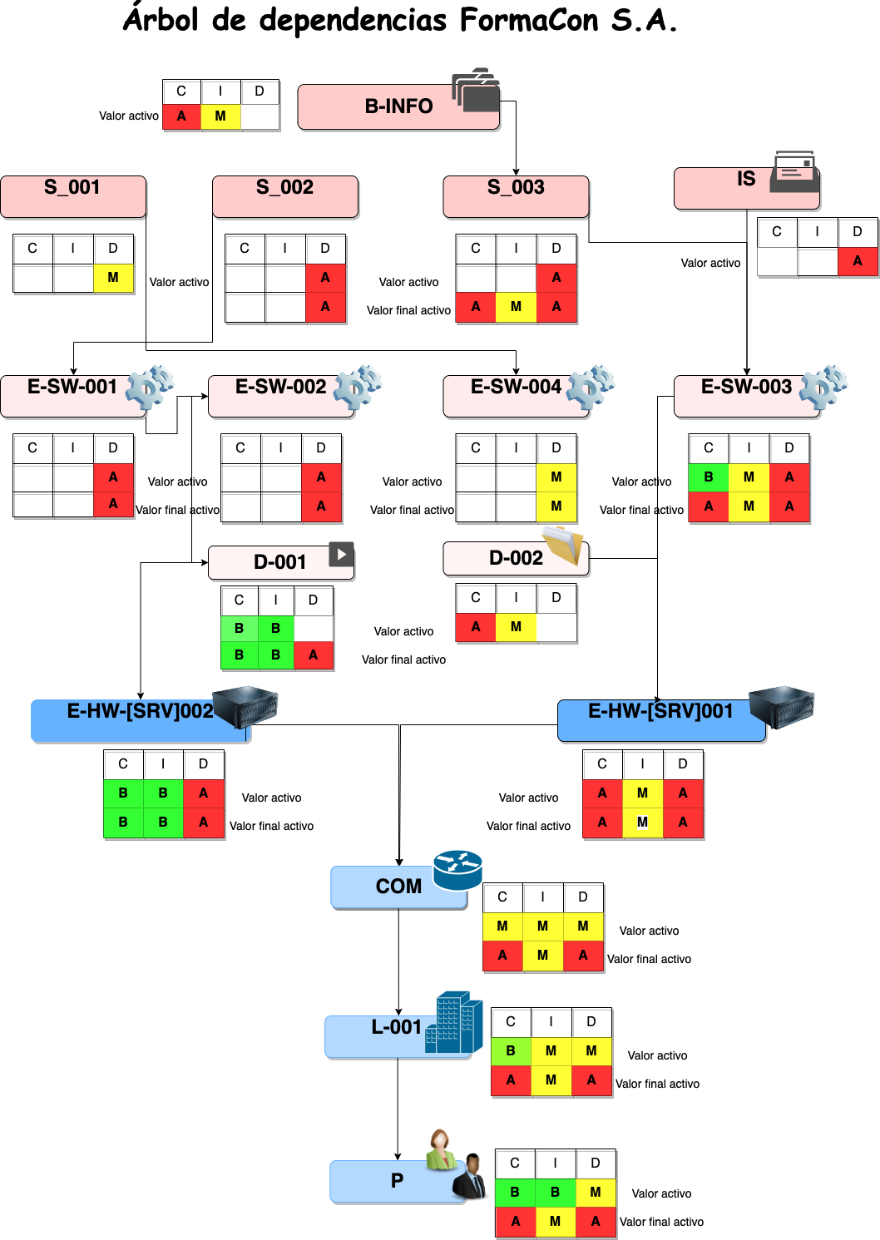
ANÁLISIS DE GESTIÓN DE RIESGOS
Realizado por: Mª del Carmen Llorente Benedicto A.1 Dependencia de los activos FormaCon S.A

A_Valoración_Activos
ANÁLISIS DE GESTIÓN DE RIESGOS
A.1 ACTIVOS. Valoracion de los Activos FormaCon S.A Realizado por: M ª del Carmen Llorente Benedicto

Activos esenciales

Código | Activo | Confidencialidad | Integridad | Disponibilidad | Protección de datos | VALORACIÓN
B-INFO | Expediente académico de los alumnos | 5 | 3 |  | 5 | 1,300,000 €
S_001 | Servicio de Gestión de Captación de los alumnos |  |  | 3 |  | 300,000 €
S_002 | Servicio de Gestión de Clases |  |  | 5 |  | 500,000 €
S_003 | Servicio de Gestión de Expedientes | 5 | 3 | 5 | 5 | 1,800,000 €
IS | Gestión del Correo Electrónico de Alumnos y Profesores |  |  |  | 5 | 500,000 €

Activos de soporte

Código | Activo | Confidencialidad | Integridad | Disponibilidad | Protección de datos | VALORACIÓN
E-HW001 | Plataforma Web |  |  | 5 |  | 500,000 €
E-SW002 | Plataforma YouTube |  |  | 5 |  | 500,000 €
E-SW003 | Plataforma FormaCon S.A | 5 | 3 | 5 | 5 | 1,800,000 €
E-SW004 | Página web |  |  | 3 |  | 300,000 €
D-001 | Datos de video y audios | 1 | 1 |  |  | 200,000 €
D-002 | Datos personales | 5 | 3 |  | 5 | 1,300,000 €
E-HW[SRV]001 | Servidor Interno | 5 | 3 | 5 | 5 | 1,800,000 €
E-HW[SRV]002 | Servidor YouTuve | 1 | 1 | 5 |  | 700,000 €
COM | Redes | 5 | 3 | 5 | 5 | 1,800,000 €
L | Instalaciones | 5 | 3 | 5 | 5 | 1,800,000 €
P | Usuarios (Alumnos, Profesores, Personal contratado) | 5 | 3 | 5 |  | 1,300,000 €

 | Nota: para calcular la valoración del activo simplemente hemos sumado los pesos de las dimensiones y multiplicado por 100.000€

A_Inventario-Amenazas
ANALISIS DE GESTIÓN DE RIESGOS
A.1 ACTIVOS. Amenazas con probabilidad de materializarse sobre los activos de FormaCon Realizado por: M ª del Carmen Llorente Benedicto
 | 

Amenazas y vulnerabilidades de los Activos

Código | Amenaza | Descripción
E.1 | Errores de los usuarios | El factor humano en cuanto a errores no intencionados aplica a la totalidad de la tríada CIA –o CID para Magerit– para casi cualquier tipo de activo.
E.2 | Errores del administrador | Ídem previo pero aumentado por el mayor nivel de acceso y privilegios de los administradores.
E.4 | Errores de configuración | Conforme Magerit solo afectaría a la dimensión I, pero no coincido ya que es habitual errores de configuración que exponen BB. DD. Completas, por ejemplo, con MongoDB configurados por defecto o errores configuración entornos cloud o repositorios (por ejemplo, un Github público cuando debería ser privado puede exponer el código fuente de tu producto estrella).
E.8 | Difusión de malware | Aplica a la tríada CIA completa, propagación inocente, por error, sin pretenderlo –el habitual USB encontrado en el baño–. Puede derivar en incidentes ransomwware, stealers de contraseñas de navegadores y otros que afecten a la privacidad ya sea por exfiltración de información o incidentes derivados.
E.19 | Fugas de información | Aplica a [C]. Se conoce como filtración (1), a veces por simple indiscreción o falta de concienciación.
E.20 | Vulnerabilidades software | [CID]. Operación defectuosa de consecuencias imprevisibles, por ejemplo, emisión de mensajes confidenciales a destinatarios no autorizados.
E.21 | No actualización software | [ID] Conforme Magerit, [CIA] en mi opinión, ya que no actualizar software habilita el aprovechamiento de las vulnerabilidades por agentes amenaza y ello aplica a la tríada CIA completo.
E.23 | No actualización hardware | [D] conforme Magerit, aunque opino que la instalación de firmware puede corregir vulnerabilidades graves sobre hardware, habitual en routers, IoT, etc.
A.5 | Suplantación identidad | [CID] ataque de ingeniería social que suplanta un tercero para simular un contexto verisímil que le permita obtener información de la víctima, por ejemplo, credenciales, con las que podrá realizar otros ataques en fases posteriores.
A.6 | Abuso privilegios | [CID]. Normalmente es un ataque de “insider” o empleado malicioso descontento, habitual en entornos de ERE ­­–propensos a sabotaje–, personal que no promociona como él considera, finalización de contratos o personal que se considera maltratado (habitual en subcontratas), en España hay precedente de casos de subcontratas que exponen información de su cliente por venganza, caso “Naturgy y hacker mileurista”.
A.8 | Difusión de malware | [CID]. En el panorama actual de amenazas probablemente derive en robo de credenciales y exfiltración de información, además de otros –ransomware, etc.–.
A.11 | Acceso no autorizado | [CI] Ocurre habitualmente por contrabando de credenciales en foros clandestinos, ataques de diccionario, etc.
A.14 | Interceptación comunicaciones | [C] Puede ocurrir si el atacante logra una posición en la red ventajosa que permita un MiTM, o simplemente si no existen controles como puede ser no usar una VPN en lugares públicos –congresos, hoteles– o cifrado de comunicaciones, por ejemplo, permitir http en lugar de https.
A.19 | Divulgación información | [C] De nuevo la causa puede ser un insider o un agente amenaza externo que logra exfiltrar información tras una fase previa de ataque, por ejemplo, un ransomware. También podría darse el caso de soborno, se conoce que un empleado de Tesla recibió una oferta de 1M$ por sus credenciales de acceso por la mafia rusa.
A.25 | Robo | [CD] Muy habitual el robo o pérdida de equipos informáticos, incluso por descuido… caso portátil de Hunter Biden en EE. UU. que olvidó en la tienda de reparaciones y contenía información “delicada” (más que sensible). En UK se perdió un USB con información de las cámaras de vigilancia e incluso la ruta de la reina cuando accede al aeropuerto de Heathrow.
A.29 | Extorsión | [CID] Se conoce precedente, por ejemplo, tras aparecer empleados en fugas de sitios de citas –aventuras– se les chantajeó para que facilitaran información a cambio de no revelar la infidelidad a su pareja. Hubo incluso suicidios. Vía extorsión o amenazas se puede lograr que un empleado haga cualquier cosa, desconectar una alarma, facilitar acceso, etc. Normalmente suelen utilizar para el registro en los sitios de citas el correo corporativo que no es conocido por los familiares, esto permite la identificación fácil del objetivo por el agente amenaza.
A.30 | Ingeniería social | [CID] Se trata de convencer a la víctima para que facilite información que no haría si supiera que está participando de un engaño. Notar que este mismo mes falleció Kevin Mitnick, apodado “El Cóndor”, un pionero en este tipo de técnica. Puede derivar acciones como habilitar accesos, facilitar contraseñas, etc.

A_Riesgo Potencial
ANÁLISIS DE GESTIÓN DE RIESGOS
A.1 ACTIVOS. Riesgo potencial de Activos FormaCon S.A Realizado por: Mª del Carmen Llorente Benedicto

Código | Valor | Activo | Amenaza | E.21 | E.4 | E.20 | A.11 | E.19 | A.25 | E.23 | A.8 | A.5 | A.30 | A.6 | A.29 | E.1 | E.2 | E.8
Activo |  |  | Probabilidad | 0.25 | 0.125 | 0.25 | 0.125 | 0.125 | 0.05 | 0.125 | 0.5 | 0.5 | 0.5 | 0.05 | 0.05 | 1 | 0.125 | 0.125 | TOTAL
 |  |  | Impacto | 80 | 50 | 80 | 50 | 25 | 80 | 50 | 80 | 80 | 80 | 80 | 50 | 10 | 20 | 25
B-INFO | 1,300,000 € | Expediente académico |  | 260,000 € | 81,250 € | 260,000 € | 81,250 € |  |  |  |  |  |  |  |  |  |  |  | 682,500 €
S_001 | 300,000 € | Captación del alumno |  | 60,000 € | 18,750 € | 60,000 € | 18,750 € |  |  |  |  |  |  |  |  |  |  |  | 157,500 €
S_002 | 500,000 € | Gestión de Clases |  | 100,000 € | 31,250 € | 100,000 € | 31,250 € |  |  |  |  |  |  |  |  |  |  |  | 262,500 €
S_003 | 1,800,000 € | Expedientes |  | 360,000 € | 112,500 € | 360,000 € | 112,500 € |  |  |  |  |  |  |  |  |  |  |  | 945,000 €
IS | 500,000 € | Correo Electrónico |  | 100,000 € | 31,250 € | 100,000 € | 31,250 € |  |  |  |  |  |  |  |  |  |  |  | 262,500 €
E-SW-001 | 500,000 € | Plataforma Web |  | 100,000 € | 31,250 € | 100,000 € | 31,250 € |  |  |  |  |  |  |  |  |  |  |  | 262,500 €
E-SW-002 | 500,000 € | Plataforma Youtuve |  | 100,000 € | 31,250 € | 100,000 € | 31,250 € |  |  |  |  |  |  |  |  |  |  |  | 262,500 €
E-SW-003 | 1,800,000 € | Plataforma FormaCon |  | 360,000 € | 112,500 € | 360,000 € | 112,500 € |  |  |  |  |  |  |  |  |  |  |  | 945,000 €
E-SW-004 | 300,000 € | Página web |  | 60,000 € | 18,750 € | 60,000 € | 18,750 € |  |  |  |  |  |  |  |  |  |  |  | 157,500 €
D-001 | 200,000 € | Youtuve (vídeo) |  |  |  |  |  | 6,250 € | 8,000 € |  |  |  |  |  |  |  |  |  | 14,250 €
D-002 | 1,300,000 € | Resto de datos |  |  |  |  |  | 40,625 € | 52,000 € |  |  |  |  |  |  |  |  |  | 92,625 €
E-HW-001 | 1,800,000 € | Servidor Interno |  |  |  |  |  |  |  | 112,500 € | 720,000 € |  |  |  |  |  |  |  | 832,500 €
E-HW-002 | 700,000 € | Servidor Youtuve |  |  |  |  |  |  |  | 43,750 € | 280,000 € |  |  |  |  |  |  |  | 323,750 €
COM | 1,800,000 € | Red corporativa |  |  |  |  |  |  |  | 112,500 € | 720,000 € |  |  |  |  |  |  |  | 832,500 €
L-001 | 1,800,000 € | Instalaciones |  |  |  |  |  |  |  |  |  |  |  |  |  |  |  |  | 0 €
P | 1,300,000 € | Usuarios |  |  |  |  |  | 40,625 € |  |  |  | 520,000 € | 520,000 € | 52,000 € | 32,500 € | 130,000 € | 32,500 € | 40,625 € | 1,368,250 €
 |  |  |  |  |  |  |  |  |  |  |  |  |  |  |  |  |  |  | 7,401,375 €
 |  |  | Probabilidad
 |  |  | Ext. Frecuente | 1
 |  |  | MF | 0.5
 |  |  | F | 0.25
 |  |  | Poco frecuente | 0.125
 |  |  | Ext. Raro | 0.05

T_Controles
ANÁLISIS DE GESTIÓN DE RIESGOS
T.1 ACTIVOS. Medidas de Activos FormaCon S.A Realizado por: Mª del Carmen Llorente Benedicto

Cod. | Amenaza | Cod. | Control
E.1 | Errores de los usuarios | PS.AT | Concienciación y entrenamiento.

E.2 | Errores del administrador |  | Segregación de tareas.
 |  | H.ST

E.4 | Errores de configuración | H.tools.CC | Herramientas de chequeo de configuración.
E.8 | Difusión de malware | H.Tools.AV | Herramientas contra código dañito (perimetrales y en puesto de trabajo).
 |  | H.Tools.IDS | IDS/IPS. Herramientas de detección/prevención en base análisis de tráfico de red y reglas/firmas de amenazas.
E.19 | Fugas de información | H.Tools.DLP | Herramientas de monitorización de contenidos. Un servicio de inteligencia que rastree foros públicos y clandestinos también se puede contemplar.
E.20 | Vulnerabilidades software | H.VM | Gestión de vulnerabilidades. Aplicar un correcto ciclo de identificación de vulnerabilidades y seguimiento hasta corrección.
E.21 | No actualización software | SW.CM | Cambios (actualizaciones y mantenimiento)
E.23 | No actualización hardware | HW.CM | Cambios (actualizaciones y mantenimiento)
A.5 | Suplantación identidad | H.IA | Identificación y autenticación. Vía llaves hardware compatibles FIDO2, el ROI es muy bueno.
A.6 | Abuso privilegios | H.ST | Segregación de tareas.
 |  |  | Aplicación principio menos privilegio necesario.
 |  | H.AU | Registro y auditoría, como disuasorio y cumplimiento.
A.8 | Difusión de malware | PS.AT | Formación y concienciación.
 |  | H.tools.AV | Herramienta contra código dañino, por ejemplo, un EDR, etc.
A.11 | Acceso no autorizado | H.AC | Control de acceso lógico.
 |  | H.IA | Identificación y autenticación. De nuevo con llaves hardware FIDO2 o al menos MFA (por ejemplo, con apps como Authy).
 |  | H.Tools.HP | Honey net/honey pot para detección de actividad extraña.
A.14 | Interceptación comunicaciones | D.C | Cifrado de información.
 |  | S.www | Protección de servicios y aplicaciones web.
 |  | S.email | Protección email.
 |  | COM.C | Protección criptográfica
A.19 | Divulgación información | H.tools.DLP | Herramientas de monitorización de fugas de información sensible.
A.25 | Robo | D.C | Cifrado de la información, así, aunque exista robo no será accesible a terceros.
 |  | D.A | Copias de seguridad (aunque realmente no se pide nada más que contemplar privacidad).
A.29 | Extorsión |  | Formación y concienciación. Por ejemplo, no hacer uso de recursos corporativos (email) en servicios de terceros, de forma que se pueda identificar empresa y empleado por el agente amenaza.
 |  | PS.AT
A.30 | Ingeniería social | PS.AT | Formación y concienciación.

Registro de incidencias
ANÁLISIS DE GESTIÓN DE RIESGOS
Hoja de registros diaria de la empresa FormaCon S.A Realizado por: M ª del Carmen Llorente Benedicto

Plantilla de registro de incidencias

Código de Incidencia | Descripción detallada | Fecha y hora de la incidencia | Fecha y hora de la notificación | Persona que lo notifica | Riesgos naturales | Riesgos industriales | Errores | Fallos no intencionados | Ataques intencionados | Tipo de riesgo | Medidas a tomar
 |  |  |  |  | [N.1] Fuego | Contaminación mecánica | Errores de los usuarios | Caída del sistema | Manipulación de los registros (log) | Alto | [PR] prevención
 |  |  |  |  | [N.1] Fuego | Daños por agua | Errores de los usuarios | Caída del sistema | Manipulación de la configuración | Insignificante | [PR] prevención
 |  |  |  |  | [N.1] Fuego | Daños por agua | Errores de monitorización (log) | Deficiencias en la organización | Suplantación de la identidad del usuario | Bajo | [EL] eliminación
 |  |  |  |  | [N.1] Fuego | Daños por agua | Errores de los usuarios | Caída del sistema | Abuso de privilegios de acceso | Alto | [PR] prevención
 |  |  |  |  | [N.1] Fuego | Daños por agua | Errores de los usuarios | Vulnerabilidades de los programas | Difusión de software dañino | Insignificante | [PR] prevención
 |  |  |  |  | [N.2] Daños por agua | Fallo de servicios de comunicaciones | Errores de configuración | Caída del sistema | Acceso no autorizado | Medio | [DR] disuasión
 |  |  |  |  | [N.1] Fuego | Daños por agua | Errores de los usuarios | Fugas de información | Modificación de la información | Insignificante | [PR] prevención
 |  |  |  |  | [N.2] Daños por agua | Daños por agua | Errores de los usuarios | Caída del sistema | Robo | Alto | [PR] prevención
 |  |  |  |  | [N.1] Fuego | Otras causas | Errores de configuración | Difusión de software dañino | Extorsión | Insignificante | [AW] concienciación
 |  |  |  |  | [N.1] Fuego | Daños por agua | Errores de los usuarios | Caída del sistema | I.Social | Medio | [PR] prevención
 |  |  |  |  | [N.1] Fuego | Daños por agua | Error de mantenimiento y actualización de SW o HW | Caída del sistema | I.Social | Insignificante | [CR] corrección
 |  |  |  |  | [N.*] Desastres naturales | Daños por agua | Errores de los usuarios | Alteración accidental de la información | I.Social | Insignificante | [PR] prevención
 |  |  |  |  | [N.1] Fuego | Desastres industriales | Errores de los usuarios | Caída del sistema | I.Social | Crítico | [PR] prevención
 |  |  |  |  | [N.1] Fuego | Daños por agua | Errores del administrador | Caída del sistema | I.Social | Insignificante | [PR] prevención
 |  |  |  |  | [N.1] Fuego | Daños por agua | Errores de los usuarios | Deficiencias en la organización | I.Social | Medio | [MN]monitorización
 |  |  |  |  | [N.1] Fuego | Condiciones inadecuadas de temperatura o humedad | Errores de secuencia | Caída del sistema | I.Social | Insignificante | [PR] prevención

